Лист1
График №1 | Размер кэша / Процент попаданий |  | MAIN_MEMORY_SIZE 1024 |  | CACHE_SETS_COUNT 16

Размер кэша | Процент попаданий
16 | 74
32 | 82 |  |  |  |  |  | каждому добавить срез
64 | 85
128 | 85 | до 1024 сделать

 |  |  |  |  |  |  |  | g

График №2 | Длина пространственной локальности / Процент попаданий

Длина простр.лок | Процент попаданий | 1024/ 128 / 16
0 | 85
1 | 92 |  |  | длина простр / размер кэша разный
2 | 95
3 | 96
4 | 97
5 | 97
10 | 98
15 | 99
Длина простр. локальности / Процент попаданий

График №3 | Длина пространственной локальности / Процент попаданий [100% Линейный код]

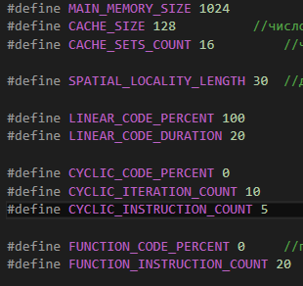
Длина простр.лок | Процент попаданий
0 | 0
1 | 49
2 | 66
3 | 74
4 | 79
5 | 83
6 | 85
7 | 87
8 | 88
9 | 89
10 | 90
15 | 93
20 | 94
30 | 96

 |  |  |  | длина простр / размер кэша разный

График №4 | Количество инструкций в линейном коде / Процент попаданий

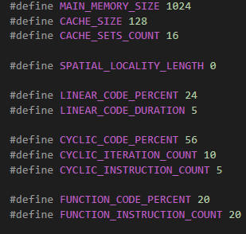

Количество итераций | Процент попаданий
5 | 96
10 | 91
20 | 82 |  |  |  |  | добавить длину пространств локальности
50 | 81
100 | 64
200 | 42
500 | 12

График №5 | Количество итераций в цикле / Процент попаданий

Количество итераций в цикле | Процент попаданий
1 | 65
2 | 67
3 | 75
4 | 79
5 | 81
6 | 82
7 | 86
10 | 87
15 | 90
30 | 96

График №6 | Длина пространственной локальности / Процент попаданий [100% Циклический код]

Длина простр.лок | Процент попаданий
0 | 82
1 | 91
2 | 94
3 | 95
4 | 96
5 | 97
10 | 98
15 | 98
20 | 99
30 | 99

График №7 | Количество итераций в цикле / Процент попаданий [100% Циклический код]

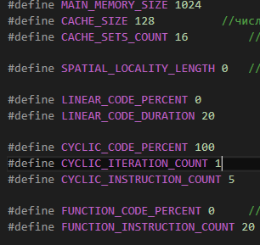
Количество итераций | Процент попаданий
1 | 0
2 | 31
3 | 52
4 | 58
5 | 66
6 | 69
7 | 74
8 | 77
9 | 80
10 | 82
15 | 87
20 | 90
30 | 93
50 | 95

График №8 | Число групп / Процент попаданий
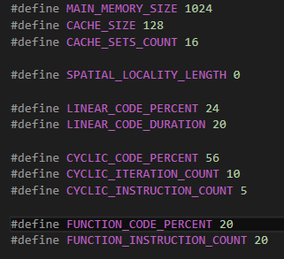

Число групп | Процент попаданий
1 | 86
2 | 86
4 | 86
8 | 86
16 | 86
32 | 86
128 | 86

